トップ画面及びメニュー画面
▼概要
・アプリ起動時に最初に遷移する画面
・タイトル及び一人モード、ログイン、会員登録画面への遷移するボタンを表示

▼予測不可能なエラー
 | ・予測不可能なエラーが発生した場合、エラー画面（共通）に遷移する

▼利用可能権限
・アプリをインストールしている全ユーザ

画面レイアウト
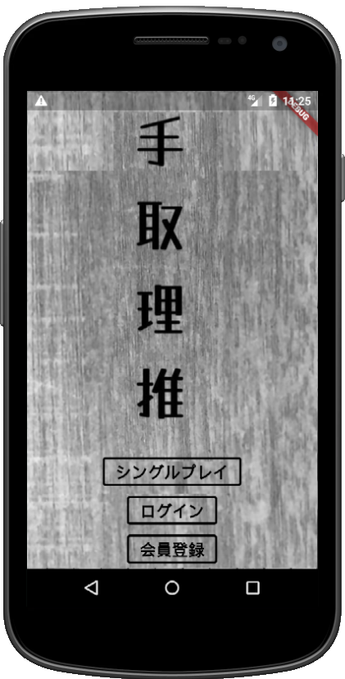

PUSH START

定義

 | 画面項目定義
 | No | 項目名 | 項目区分 | 導出元 |  | 表示内容 | 表示形式 | 備考
 | 1 | PUSH START | ボタン | - |  | ‐ | ‐
 | 2 | 遊ぶ | ボタン | - |  | ‐ | ‐
 | 3 | ログイン | ボタン | - |  | ‐ | ‐
 | 4 | 会員登録 | ボタン | - |  | ‐ | ‐
 | 5 | 遊び方 | ボタン | - |  | ‐ | ‐

 | アクション定義
 | No | 項目名 | 操作 |  | アクション
 | 1 | PUSH START | 画面全体押下時 |  | トップメニューを表示する（メニューは下からフェードイン）※ログイン前画面のトップメニュー
 | 2 | 遊ぶ | ボタン押下時 |  | 一人モード画面へ遷移
 | 3 | ログイン | ボタン押下時 |  | ログイン画面へ遷移
 | 4 | 会員登録 | ボタン押下時 |  | 会員登録画面へ遷移
 | 5 | 遊び方 | ボタン押下時 |  | 遊び方ガイド画面へ遷移

